Sheet1
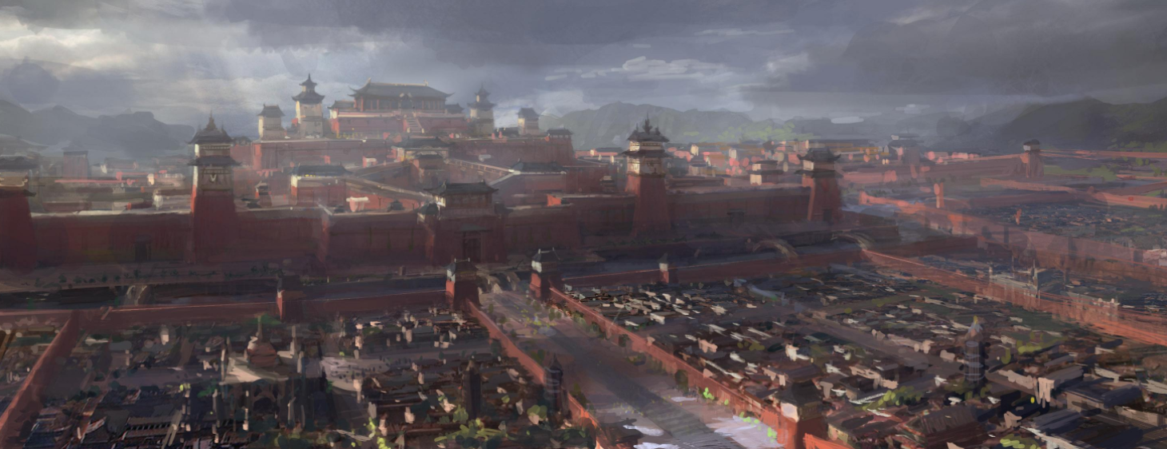

初始阶段：主角娘家
家世背景：江南，米商
建筑带江南特点，后院的位置，为家仆居住的地方，庭院内可以适当摆放一些晾衣架，砍柴的木墩，水井之类的，整体环境比较杂乱，前院可以较为别致，栽种花草
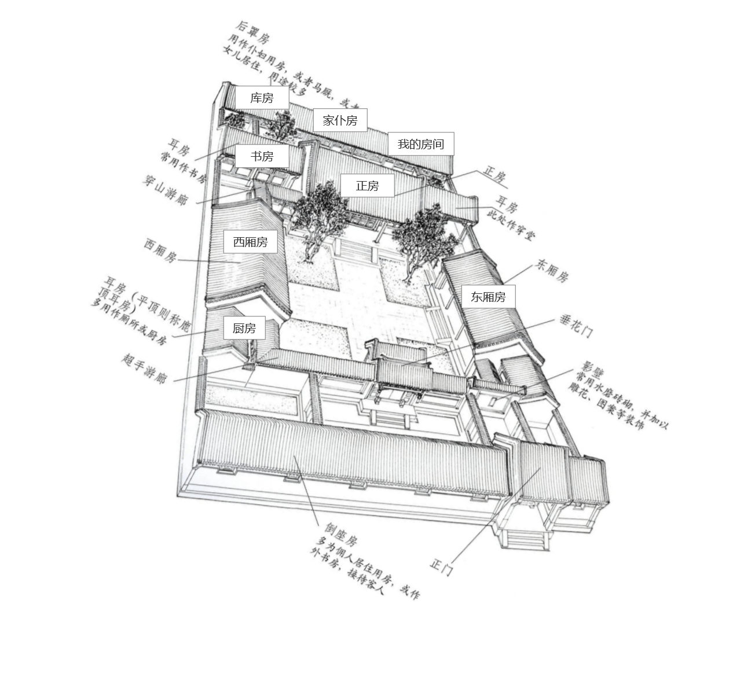

中后期：婆家
家世背景：长安，侯府
建筑规模宏大，规划严整，建筑规模较大，有较多的楼阁
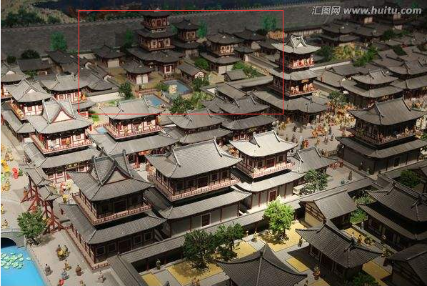
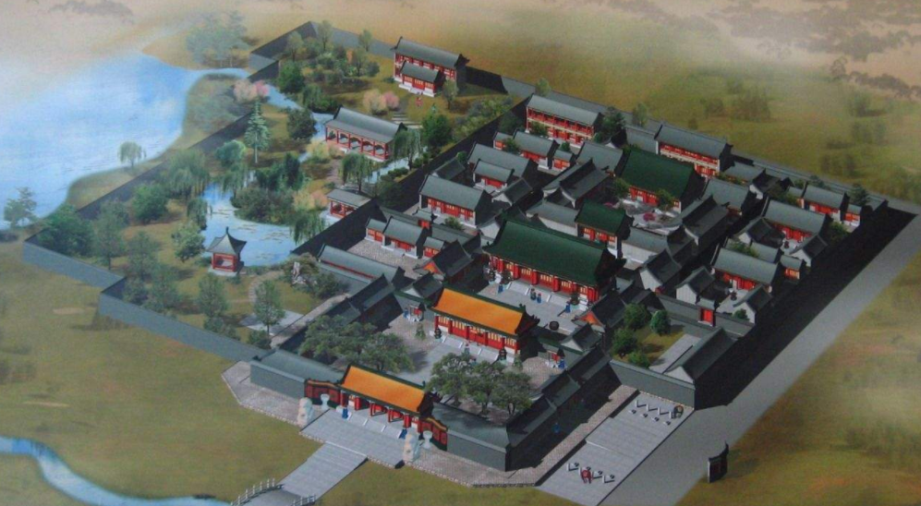

长安城
唐代长安城气势恢宏，正顶视角30°左右俯视

